Deckblatt


 | Warenhandel nach Ländern

 | Daten für den Berichtszeitraum 2018 bis 2025
 | Stand: | 2025-11-12

Hinweise
Hinweise

 | Das Tabellenblatt "Warenhandel" lässt sich nach Land / Ländergruppe individualisieren. Mittels des Pfeils rechts neben den markierten Zellen können die gewünschten Ausprägungen über eine Dropdownliste ausgewählt werden:

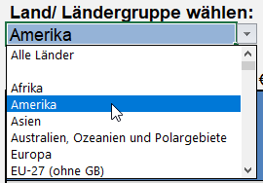

 | Bei publizistischer Verwertung wird um die Angabe der Quelle gebeten.

